簡易說明
 |  | 一 . 檔案打開,EXCEL 顯示下列畫面,請按<選項>再勾選 <啟用這個內容>
 |  | 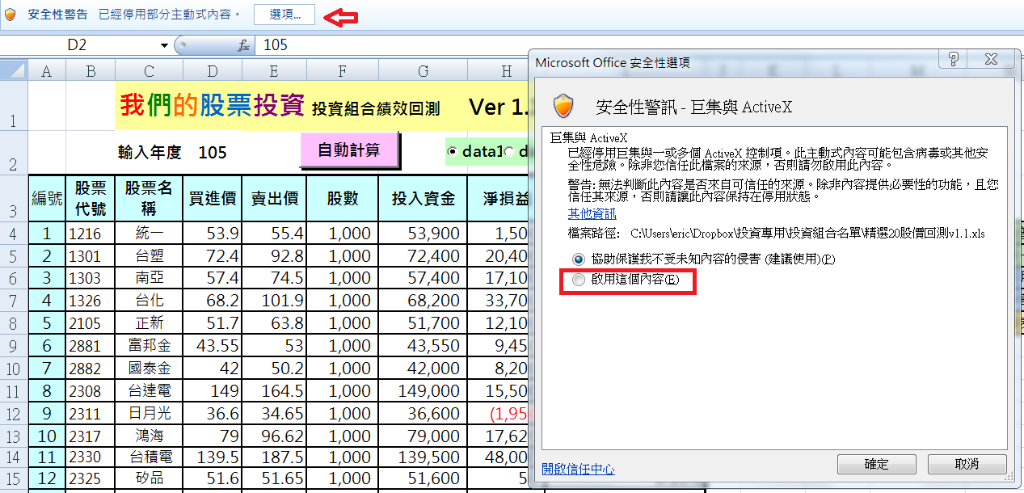

 | 1 . 投資組合損益表

 |  | 我們的股票投資 投資組合績效回測 Ver 1.1
 |  | 輸入年度 | 105
編號 | 股票 代號 | 股票名稱 | 買進價 | 賣出價 | 股數 | 投入資金 | 淨損益 | 報酬率 | 欄位說明
1 | 1216 | 統一 | 53.9 | 55.4 | 1,000 | 53,900 | 1,500 | 2.78% | <輸入年度> 可以輸入 93 -105 總共14個年度
2 | 1301 | 台塑 | 72.4 | 92.8 | 1,000 | 72,400 | 20,400 | 28.18% | 若是要查詢單年度報酬率,例如 104年度
3 | 1303 | 南亞 | 57.4 | 74.5 | 1,000 | 57,400 | 17,100 | 29.79% | 請再輸入年度 填寫104 ; 再直接按Enter。往下拉就可以看到當年投資損益。
4 | 1326 | 台化 | 68.2 | 101.9 | 1,000 | 68,200 | 33,700 | 49.41%
5 | 2105 | 正新 | 51.7 | 63.8 | 1,000 | 51,700 | 12,100 | 23.40% | data1 | 代表 | 年初買進+年底賣出
6 | 2881 | 富邦金 | 43.55 | 53 | 1,000 | 43,550 | 9,450 | 21.70% | data2 | 代表 | 7700點&年初買進+年底賣出
7 | 2882 | 國泰金 | 42 | 50.2 | 1,000 | 42,000 | 8,200 | 19.52% | data3 | 代表 | 8000點&年初買進+年底賣出
8 | 2308 | 台達電 | 149 | 164.5 | 1,000 | 149,000 | 15,500 | 10.40% | data4 | 代表 | 8300點&年初買進+年底賣出
9 | 2311 | 日月光 | 36.6 | 34.65 | 1,000 | 36,600 | (1,950) | -5.33%
10 | 2317 | 鴻海 | 79 | 96.62 | 1,000 | 79,000 | 17,620 | 22.30% | 若是要得知不同買賣模式的績效,請勾選
11 | 2330 | 台積電 | 139.5 | 187.5 | 1,000 | 139,500 | 48,000 | 34.41% | data1 + 點選<自動計算> 在隔頁的投資績效比較就會出現相關數據
12 | 2325 | 矽品 | 51.6 | 51.65 | 1,000 | 51,600 | 50 | 0.10% | data2 + 點選<自動計算> 在隔頁的投資績效比較就會出現相關數據
13 | 2382 | 廣達 | 50.6 | 64.1 | 1,000 | 50,600 | 13,500 | 26.68% | data3 + 點選 <自動計算> 在隔頁的投資績效比較就會出現相關數據
14 | 2412 | 中華電 | 98.2 | 106.99 | 1,000 | 98,200 | 8,790 | 8.95% | data4 + 點選 <自動計算> 在隔頁的投資績效比較就會出現相關數據
15 | 3045 | 台灣大 | 98 | 109.6 | 1,000 | 98,000 | 11,600 | 11.84%
16 | 2912 | 統一超 | 200 | 238.2 | 1,000 | 200,000 | 38,200 | 19.10% | 若要得知四種買賣模式,則需勾選四次。
17 | 2886 | 兆豐金 | 21 | 24.5 | 1,000 | 21,000 | 3,500 | 16.67% | 若是想知道其中一種?只要勾選data 1 or 2 or 3 or 4 +自動計算即可。
18 | 2892 | 第一金 | 15 | 18.92 | 1,000 | 15,000 | 3,920 | 26.13% | 如果想刪減個股,直接將股數輸入0即可。
19 | 6505 | 台塑化 | 76.9 | 116 | 1,000 | 76,900 | 39,100 | 50.85% | 例如不想要1326台化,只要股數輸入0,代表只剩下19檔。以此類推!
20 | 4904 | 遠傳 | 66.2 | 76.25 | 1,000 | 66,200 | 10,050 | 15.18% | 個股的股數可以隨意增減沒問題。

買進時總市值 |  |  | 1,470,750 |  | 投資報酬率 |  | 21.10%
目前總市值 |  |  | 1,781,080 |  | 淨損益 |  | 310,330

 | 2 . 投資績效比較
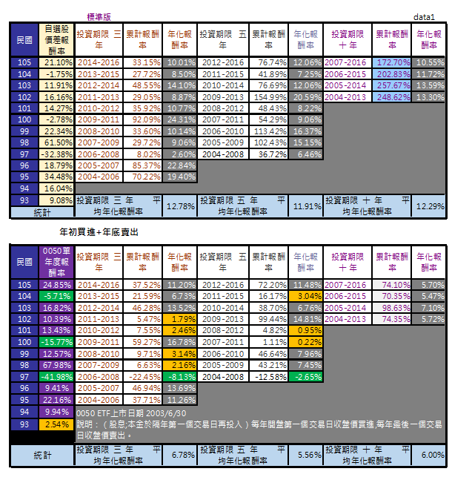
 |  |  |  |  |  |  |  |  | 上面是自選股投資績效

 |  |  |  |  |  |  |  |  | 這是data1 : 年初買進+年底賣出 模式

 |  |  |  |  |  |  |  |  | 下面是0050ETF投資績效

 |  | data2 : 7700點&年初買進+年底賣出
 |  | data3 : 8000點&年初買進+年底賣出
 |  | data4 : 8300點&年初買進+年底賣出
 |  | 總共有 四種買賣模式比較表。

 | 3 . 股價資料庫

 | data1,data2,data3,data4 的股價資料請勿更動或刪除。否則檔案無法運作!

